상품제안서
New 스릭슨 z star 6구 자석티세트(3pc) | 상품코드: F17896

 |  |  |  |  |  |  | 02-412-0044 | www.easy1.co.kr
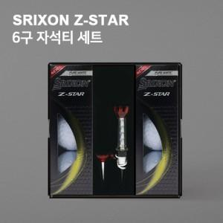

【상세/제작정보】

【인쇄/포장옵션】 | 풀칼라 / 포장지포장

【공급단가】 | 수량 | 30~ | 100~ | 300~ | 500~ | 1,000~
*VAT별도 | 단가 | 38,610원 | 37,180원 | 35,750원 | 34,320원 | 33,460원

【상품 URL】 | http://www.easy1.co.kr/src/goods_detail.php?gdno=17896

